Atenção
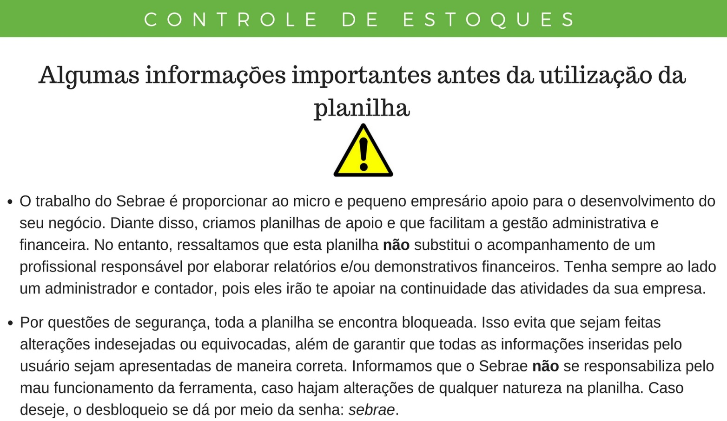

Clique aqui para começar a utilização da ferramenta

Conceito
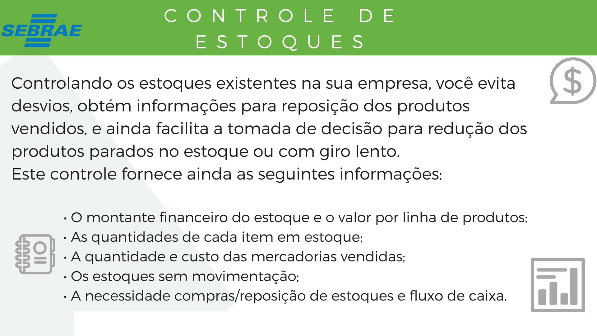




Fizemos uma exemplificação da utilização da ferramenta para auxiliar seu trabalho. Clique aqui para ver o exemplo.

Como Elaborar Controles de Estoque
CLIQUE AQUI
Visite o Portal do Sebrae e conheça diversas ferramentas de Gestão Financeira para apoio e desenvolvimento do seu negócio.
CLIQUE AQUI

Exemplo
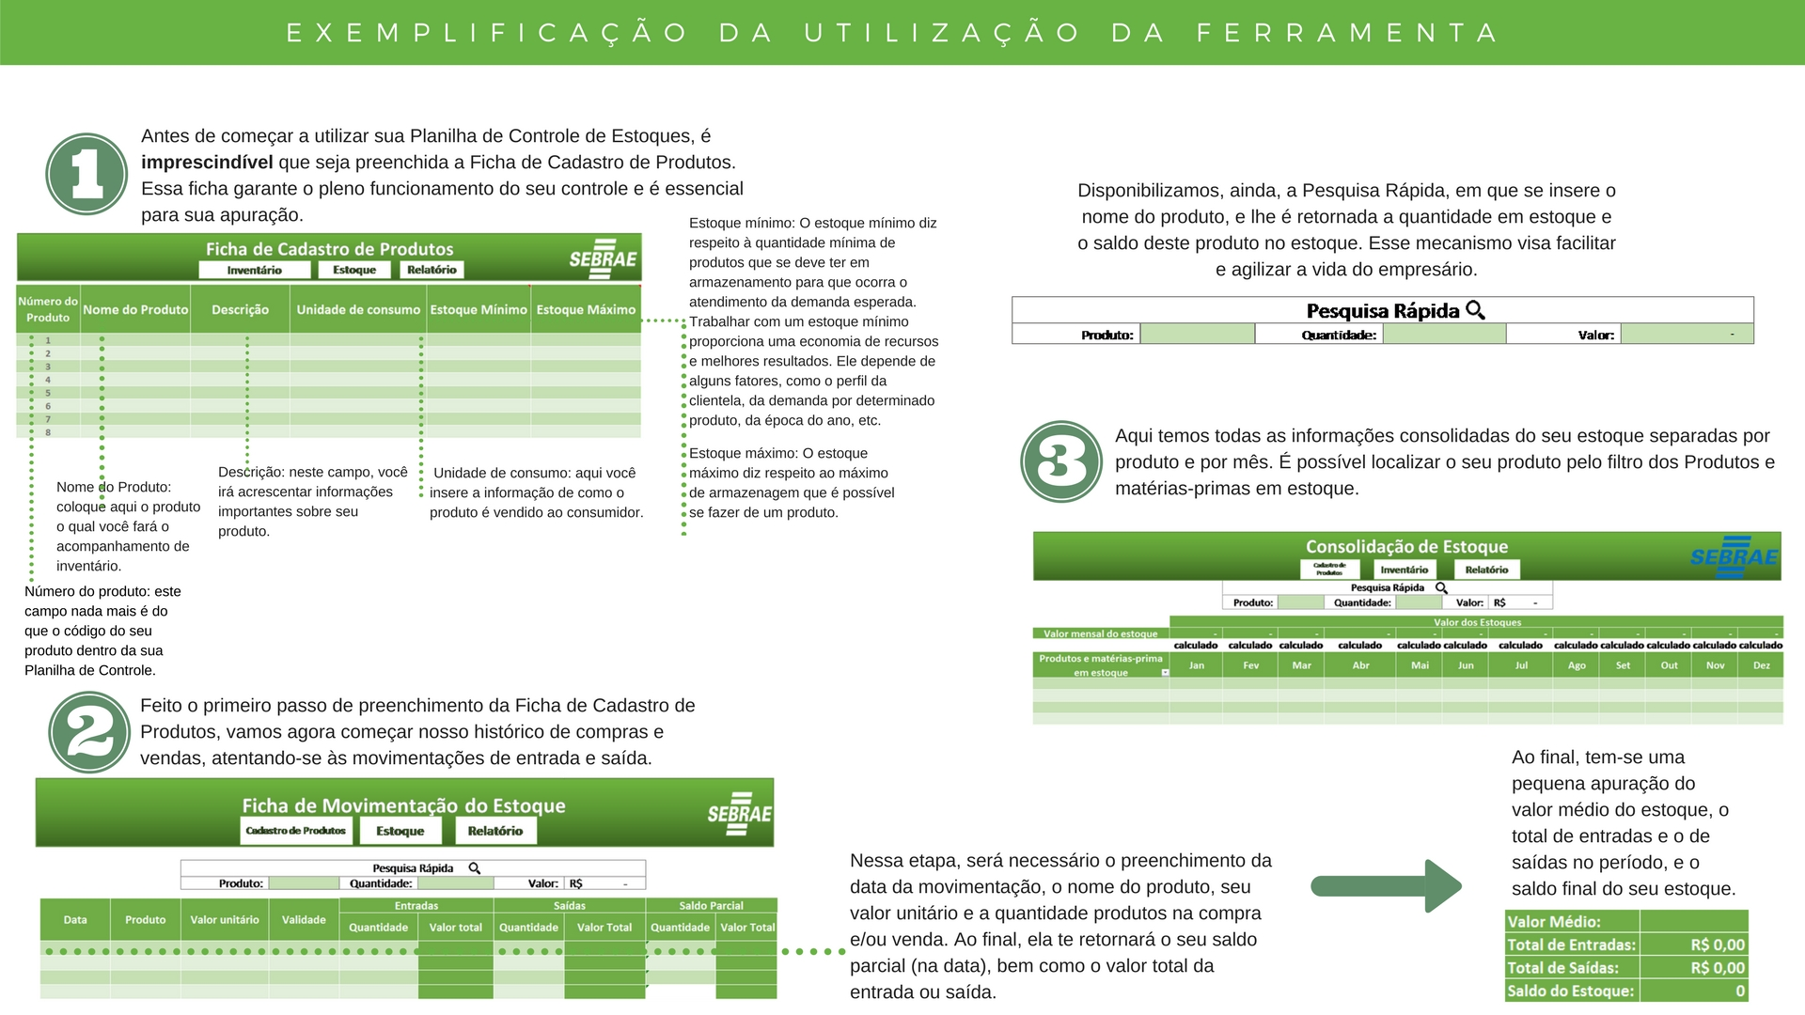
Clique aqui para acessar sua Planilha Financeira

Cadastro de Produtos
Ficha de Cadastro de Produtos
Inventário
Estoque
Relatório


Número do Produto | Nome do Produto | Descrição | Unidade de consumo | Estoque Mínimo | Estoque Máximo
1
2
3
4
5
6
7
8
9
10
11
12
13
14
15
16
17
18
19
20
21
22
23
24
25
26
27
28
29
30
31
32
33
34
35
36
37
38
39
40
41
42
43
44
45
46
47
48
49
50
51
52
53
54
55
56
57
58
59
60
61
62
63
64
65
66
67
68
69
70
71
72
73
74
75
76
77
78
79
80
81
82
83
84
85
86
87
88
89
90
91
92
93
94
95
96
97
98
99
100
101
102
103
104
105
106
107
108
109
110
111
112
113
114
115
116
117
118
119
120
121
122
123
124
125
126
127
128
129
130
131
132
133
134
135
136
137
138
139
140
141
142
143
144
145
146
147
148
149
150
151
152
153
154
155
156
157
158
159
160
161
162
163
164
165
166
167
168
169
170
171
172
173
174
175
176
177
178
179
180
181
182
183
184
185
186
187
188
189
190
191
192
193
194
195
196
197
198
199
200
Quantidade de Produtos em Estoque: |  |  |  |  | 0

Inventário
Ficha de Movimentação do Estoque
Estoque
Relatório
Cadastro de Produtos


Para o saldo do estoque de um produto específico, utilize a ferramenta de pesquisa rápida. Para apuração do valor do estoque diário, confira no Saldo Diário.
 |  |  | Pesquisa Rápida
 |  |  | Produto: | leite | Quantidade: | 0 | Valor: | -

 | Data | Produto | Valor unitário | Validade | Entradas |  | Saídas |  | Saldo Diário
 |  |  |  |  | Quantidade | Valor total | Quantidade | Valor Total | Quantidade | Valor Total

 |  |  | Valor Médio:
 |  |  | Total de Entradas: | -
 |  |  | Total de Saídas: | -
 |  |  | Saldo do Estoque: | 0

Estoque
Estoque Consolidado
Inventário
Relatório

Cadastro de Produtos
Para o saldo do estoque de um produto específico, utilize a ferramenta de pesquisa rápida.
 |  | Pesquisa Rápida
 |  | Produto: | leite | Quantidade: | 0 | Valor: | R$ -

 | Valor dos Estoques

Produtos e matérias-prima em estoque | Jan | Fev | Mar | Abr | Mai | Jun | Jul | Ago | Set | Out | Nov | Dez | Consolidado
Estoque Consolidado | - | - | - | - | - | - | - | - | - | - | - | -

Relatório
Relatório de Estoques
Inventário
Cadastro de Produtos
Estoque

Evolução do Estoque Total no Período
 | Estoque Consolidado
Jan | -
Fev | -
Mar | -
Abr | -
Mai | -
Jun | -
Jul | -
Ago | -
Set | -
Out | -
Nov | -
Dez | -

Entradas e Saídas de Estoque em Valores e em Quantidade

Saldo de Entradas e Saídas no Período
 | Mês: | Fev
Custos referentes ao Estoque de Produtos

 |  | Controle de Estoque
 |  | Saldo Total em Custos | Entradas | Saídas | Saldo Total em Quantidade | Entradas | Saídas
 |  |  | R$ 0 | R$ 0 |  | 0 | 0
 |  |  | R$ 0 |  |  | 0

 | Evolução do Estoque por Produto

 | Produto:

 | Produto | Jan | Fev | Mar | Abr | Mai | Jun | Jul | Ago | Set | Out | Nov | Dez
 | 0 | #N/A | #N/A | #N/A | #N/A | #N/A | #N/A | #N/A | #N/A | #N/A | #N/A | #N/A | #N/A
 | Evolução do Estoque de no Inventário
*** Fim ***

